使い方
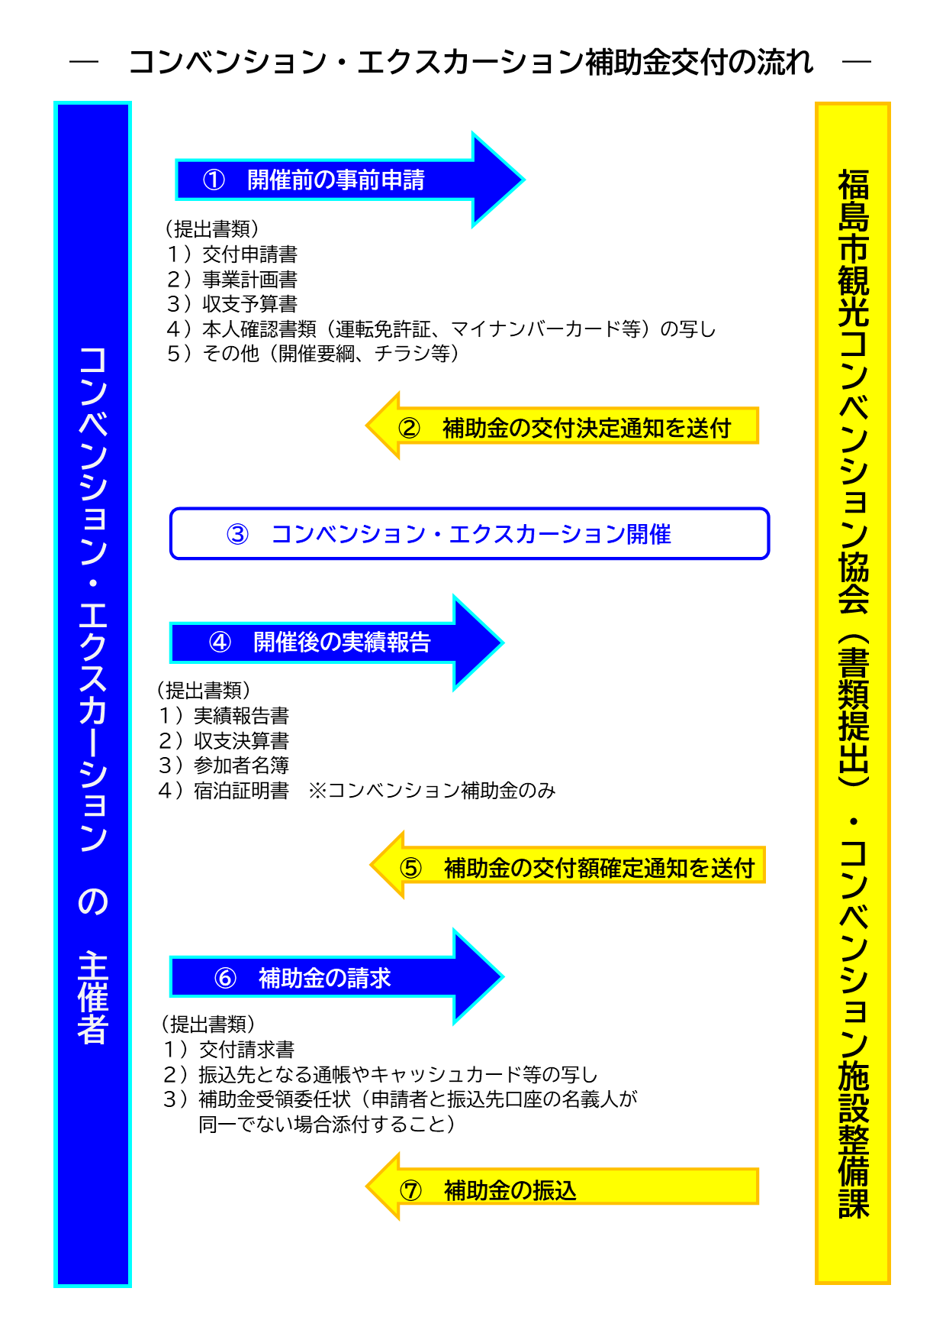
◎福島市コンベンション・エクスカーション補助金（様式集）の使い方

 | 各シートの黄色セルに必要事項を入力してください。

○開催前の申請 【1_基本情報入力】シート、【2-1,2-2,2-3_交付申請】シート

※ | 事業内容に変更がある場合、開催前の変更申請 【2-4_変更申請】シート

○開催後の実績報告 【3-1,3-2,3-3 実績報告】シート

○補助金額確定後の請求 【4_交付請求】シート

4-2_交付請求（補助金受領委任状）
補助金受領委任状
 |  |  |  |  | 年 月 日
福島市長

㊞
 |  | 住所 | 0
 | 申請者 |  | 0
 |  | 氏名 | 0
 |  |  | 0
 |  |  |  |  |  | （団体にあっては、団体名及び代表者名）

福島市コンベンション・エクスカーション補助金の受領について下記のとおり委任します。

交付額確定通知の 指令日 | 年 月 日 |  |  | 指令番号 | 福島市指令第 号
補助年度 |  |  | 令和 年度
交付請求金額 |  |  |  |  |  | 円
申請者に代わり 補助金を受け取る人 （受任者） | １ 氏名
 | ２ 申請者との関係
 | ３ 住所
 | ４ 電話番号
振 込 先
金融機関名
預金種別 |  |  | 口座番号
フリガナ
口座名義
添付書類 |  |  | 振込先となる通帳・キャッシュカード等の写し （口座番号、カナ氏名等がわかるもの）

